画面説明
SC_000_共通画面.xlsx
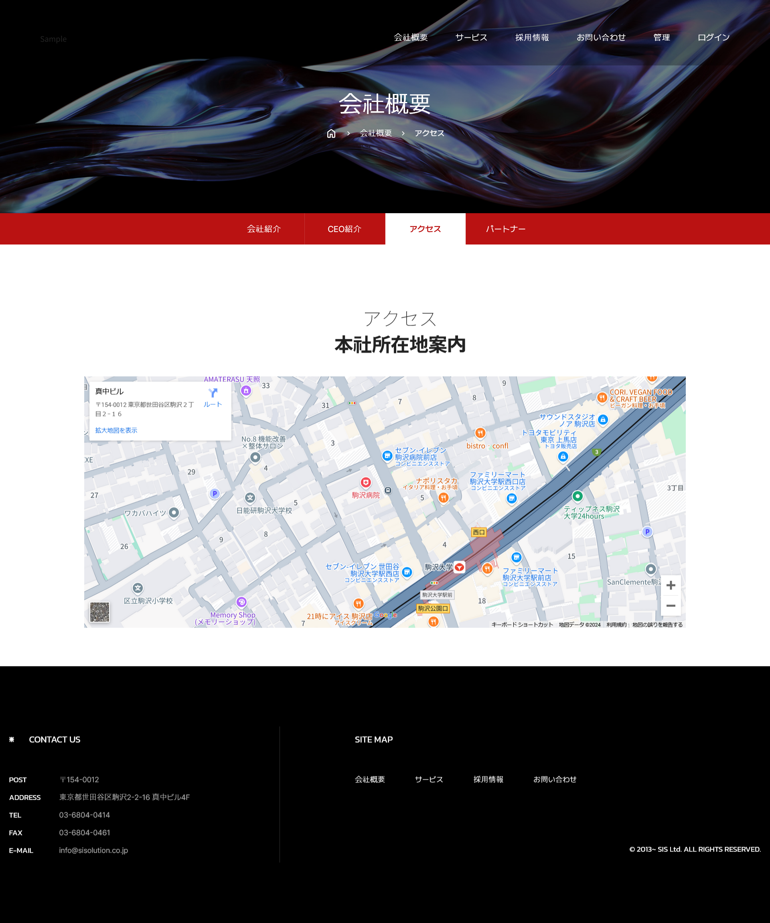 画面 | 遷移された場所 | 画面紹介 | 操作
 | メイン画面 | Google APIを利用した本社の位置を表示する画面 | メイン画面と会社概要のサブ画面に遷移
SC_002_会社概要_共通画面.xlsx
1
2
3
4

5
7
6
8

1
2

3

SC_000_共通画面.xlsx
26
35
27
36
37

